Dimensionnement rectangulaire
Dimensionnement LASTO®BLOCK F
appuis rectangulaires
Entrée |  |  | Sortie
εmax | 0.3 | [-] | Compression |  | 200 | 300 | 400 | 500 | 600 | 700 | 800 | 900 | 1000 | 1100
 |  |  |  | 200 | 8.0 | 9.1 | 9.9 | 10.5 | 10.9 | 11.3 | 11.6 | 11.8 | 12.0 | 12.2
Dimensions d'appui pour les tables |  |  |  | 210 | 8.1 | 9.3 | 10.1 | 10.8 | 11.2 | 11.6 | 11.9 | 12.2 | 12.4 | 12.6
Épaisseur: | 30 | [mm] |  | 220 | 8.2 | 9.5 | 10.4 | 11.0 | 11.5 | 11.9 | 12.3 | 12.5 | 12.8 | 13.0
Largeur minimum: | 200 | [mm] |  | 230 | 8.4 | 9.7 | 10.6 | 11.3 | 11.8 | 12.2 | 12.6 | 12.9 | 13.1 | 13.3
Gradation: | 10 | [mm] |  | 240 | 8.5 | 9.8 | 10.8 | 11.5 | 12.1 | 12.5 | 12.9 | 13.2 | 13.5 | 13.7
Longueur minimum: | 200 | [mm] |  | 250 | 8.6 | 10.0 | 11.0 | 11.8 | 12.3 | 12.8 | 13.2 | 13.5 | 13.8 | 14.1
Gradation: | 100 | [mm] |  | 260 | 8.7 | 10.2 | 11.2 | 12.0 | 12.6 | 13.1 | 13.5 | 13.9 | 14.2 | 14.4
 |  |  |  | 270 | 8.8 | 10.3 | 11.4 | 12.2 | 12.9 | 13.4 | 13.8 | 14.2 | 14.5 | 14.8
 |  |  |  | 280 | 8.9 | 10.5 | 11.6 | 12.4 | 13.1 | 13.7 | 14.1 | 14.5 | 14.8 | 15.1
Étape 1: Détermination des charges et des déformations en fonction de la statique |  |  |  | 290 | 9.0 | 10.6 | 11.8 | 12.7 | 13.4 | 13.9 | 14.4 | 14.8 | 15.1 | 15.4

Max. charge verticale Fz: | 1000 | [kN]
Rotation αa: | 15 | [‰] | Charge maximale |  | 200 | 300 | 400 | 500 | 600 | 700 | 800 | 900 | 1000 | 1100
Rotation αb: | 15 | [‰] |  | 200 | 309.9 | 534.5 | 779.5 | 1036.8 | 1294.3 | 1567.8 | 1841.4 | 2109.1 | 2384.9 | 2668.6
Déformation horizontale vx,y: | 0 | [mm] |  | 210 | 330.0 | 574.2 | 835.7 | 1120.4 | 1397.1 | 1690.6 | 1984.2 | 2290.4 | 2588.4 | 2894.7
Max. surface A: | 100000 | [mm2] |  | 220 | 350.4 | 615.0 | 902.1 | 1196.1 | 1503.5 | 1817.6 | 2149.3 | 2459.2 | 2799.9 | 3129.6
 |  |  |  | 230 | 375.8 | 657.1 | 961.8 | 1285.3 | 1613.5 | 1948.8 | 2302.5 | 2654.0 | 2996.5 | 3348.1
 |  |  |  | 240 | 397.3 | 693.2 | 1023.2 | 1365.5 | 1727.1 | 2084.2 | 2460.5 | 2834.6 | 3223.0 | 3599.5
Étape 2: Choisir les dimensions de l'appui |  |  |  | 250 | 419.1 | 737.4 | 1086.1 | 1460.1 | 1829.5 | 2223.9 | 2623.4 | 3020.5 | 3432.6 | 3859.7
Largeur a: | 200 | [mm] |  | 260 | 441.4 | 782.7 | 1150.7 | 1544.9 | 1949.7 | 2367.7 | 2791.0 | 3235.1 | 3674.1 | 4100.3
Longuer b: | 500 | [mm] |  | 270 | 464.1 | 821.3 | 1216.8 | 1631.6 | 2073.5 | 2515.7 | 2963.4 | 3432.7 | 3896.7 | 4377.0
Trous |  |  |  | 280 | 487.2 | 868.8 | 1284.6 | 1720.4 | 2184.3 | 2667.9 | 3140.6 | 3635.7 | 4125.4 | 4631.8
Nombre: | 1 | [-] |  | 290 | 510.6 | 908.8 | 1353.9 | 1825.5 | 2314.7 | 2804.2 | 3322.7 | 3844.2 | 4360.0 | 4893.2
Diamètre: | 40 | [mm]

Surface: | Beton |  | Surface |  | 200 | 300 | 400 | 500 | 600 | 700 | 800 | 900 | 1000 | 1100
 |  |  |  | 200 | 38743.362939 | 58743.362939 | 78743.362939 | 98743.362939 | 118743.36294 | 138743.36294 | 158743.36294 | 178743.36294 | 198743.36294 | 218743.36294
 |  |  |  | 210 | 40743.362939 | 61743.362939 | 82743.362939 | 103743.36294 | 124743.36294 | 145743.36294 | 166743.36294 | 187743.36294 | 208743.36294 | 229743.36294
Étape 3: Calcul du facteur de forme S |  |  |  | 220 | 42743.362939 | 64743.362939 | 86743.362939 | 108743.36294 | 130743.36294 | 152743.36294 | 174743.36294 | 196743.36294 | 218743.36294 | 240743.36294
Vue en plan appui A: | 98743 | [mm2] |  | 230 | 44743.362939 | 67743.362939 | 90743.362939 | 113743.36294 | 136743.36294 | 159743.36294 | 182743.36294 | 205743.36294 | 228743.36294 | 251743.36294
Surfaces latérales non chargées As: | 45770 | [mm2] |  | 240 | 46743.362939 | 70743.362939 | 94743.362939 | 118743.36294 | 142743.36294 | 166743.36294 | 190743.36294 | 214743.36294 | 238743.36294 | 262743.36294
Facteur de forme S: | 2.15 | [-] |  | 250 | 48743.362939 | 73743.362939 | 98743.362939 | 123743.36294 | 148743.36294 | 173743.36294 | 198743.36294 | 223743.36294 | 248743.36294 | 273743.36294
b/t: | 6.6666666667 | [-] |  | 260 | 50743.362939 | 76743.362939 | 102743.36294 | 128743.36294 | 154743.36294 | 180743.36294 | 206743.36294 | 232743.36294 | 258743.36294 | 284743.36294
 |  |  |  | 270 | 52743.362939 | 79743.362939 | 106743.36294 | 133743.36294 | 160743.36294 | 187743.36294 | 214743.36294 | 241743.36294 | 268743.36294 | 295743.36294
 |  |  |  | 280 | 54743.362939 | 82743.362939 | 110743.36294 | 138743.36294 | 166743.36294 | 194743.36294 | 222743.36294 | 250743.36294 | 278743.36294 | 306743.36294
Étape 4: Détermination de la déformation verticlae |  |  |  | 290 | 56743.362939 | 85743.362939 | 114743.36294 | 143743.36294 | 172743.36294 | 201743.36294 | 230743.36294 | 259743.36294 | 288743.36294 | 317743.36294
Compression σ: | 10.13 | [N/mm2]
Déformation à cause de D.5 εz: | 30.3 | [%]
Déformation verticale vz: | 9.08 | [mm] | Rotation |  | 200 | 300 | 400 | 500 | 600 | 700 | 800 | 900 | 1000 | 1100
 |  |  |  | 200 | 100.0 | 90.0 | 67.5 | 54.0 | 45.0 | 38.5 | 33.7 | 30.0 | 27.0 | 24.5
 |  |  |  | 210 | 100.0 | 90.0 | 67.5 | 54.0 | 45.0 | 38.5 | 33.7 | 30.0 | 27.0 | 24.5
Étape 5: Vérification de la limitation de rotation |  |  |  | 220 | 100.0 | 90.0 | 67.5 | 54.0 | 45.0 | 38.5 | 33.7 | 30.0 | 27.0 | 24.5
 |  |  |  | 230 | 100.0 | 90.0 | 67.5 | 54.0 | 45.0 | 38.5 | 33.7 | 30.0 | 27.0 | 24.5
Épaisseur restante trest: | 20.92 | [mm] |  | 240 | 100.0 | 90.0 | 67.5 | 54.0 | 45.0 | 38.5 | 33.7 | 30.0 | 27.0 | 24.5
Condition de rotation: | 5.58 | [-] |  | 250 | 100.0 | 90.0 | 67.5 | 54.0 | 45.0 | 38.5 | 33.7 | 30.0 | 27.0 | 24.5
 |  |  |  | 260 | 100.0 | 90.0 | 67.5 | 54.0 | 45.0 | 38.5 | 33.7 | 30.0 | 27.0 | 24.5
 |  |  |  | 270 | 100.0 | 90.0 | 67.5 | 54.0 | 45.0 | 38.5 | 33.7 | 30.0 | 27.0 | 24.5
Étape 6: Vérification de la résistance au glissement |  |  |  | 280 | 96.4 | 90.0 | 67.5 | 54.0 | 45.0 | 38.5 | 33.7 | 30.0 | 27.0 | 24.5
Coefficient de frottement: | 0.189 | [-] |  | 290 | 93.1 | 90.0 | 67.5 | 54.0 | 45.0 | 38.5 | 33.7 | 30.0 | 27.0 | 24.5
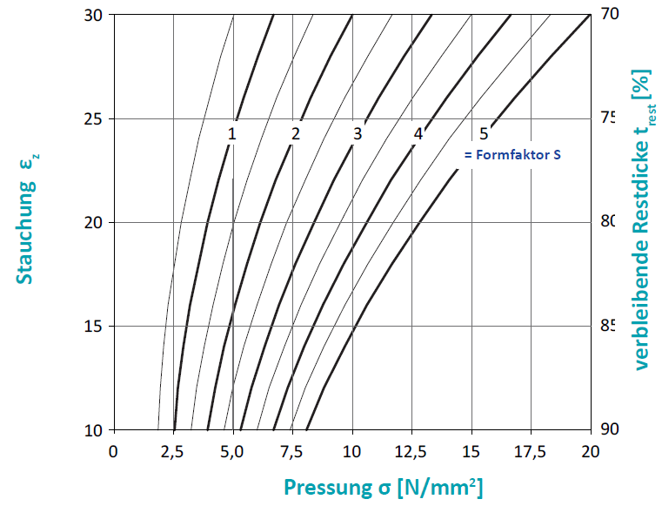
Déformation horizontale admissible vx,y: | 18.19 | [mm]
Force de rappel Fh: | 188.87 | [kN]

Kf
Beton | 0.6
andere Oberfläche | 0.2

A1 | 12.7
A2 | 4.26
A3 | 0.835
B1 | 45.4
B2 | -9.4
B3 | 1.75

